記載内容・確認部分
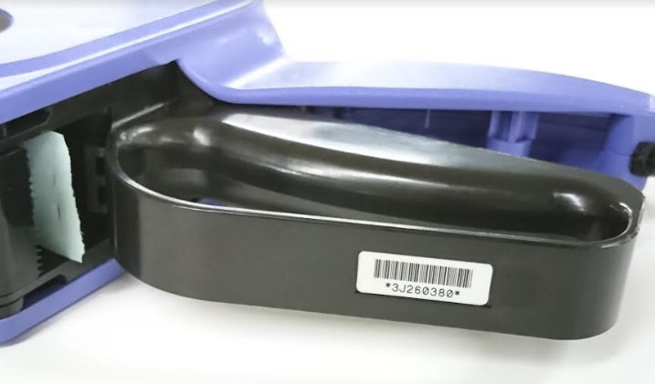
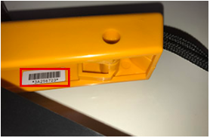
【機種名】
ボデーの側面に記載がされています。
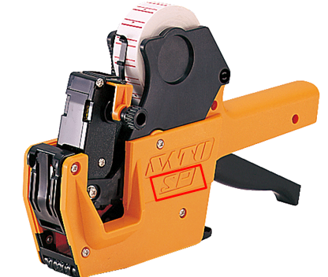
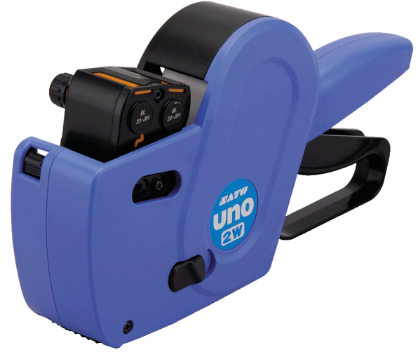

【製造番号】
▶UNOシリーズ | ▶UNOシリーズ以外
ハンドレバー（握る部分）の下側の外側にシールが添付されています。 そのシールのバーコードの下部に記載がされています。 | ハンドレバー（握る部分）の内側にシールが添付されています。 そのシールのバーコードの下部に記載がされています。

